상품제안서
베이스어스 고속충전기 100W GaN6 Pro 2C+2U 4포트 멀티 충전기 | 상품코드: F31535

 |  |  |  |  |  |  | 02-412-0044 | www.easy1.co.kr
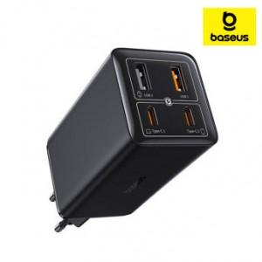

【상세/제작정보】

【인쇄/포장옵션】 | 레이저 / 포장지포장

【공급단가】 | 수량 | 30~ | 50~ | 100~ | 300~ | 500~
*VAT별도 | 단가 | 57,600원 | 56,640원 | 55,200원 | 54,240원 | 52,800원

【상품 URL】 | http://www.easy1.co.kr/src/goods_detail.php?gdno=31535

